balance
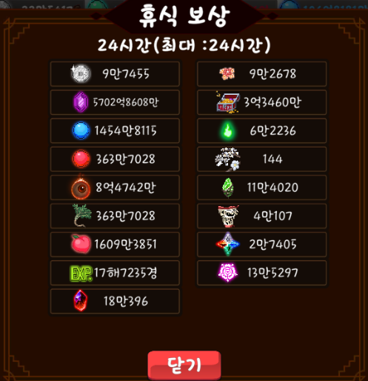
특별 의뢰 재화

 | 1. 보상 측정 |  |  |  | 상점 교환 재화
 | 콘텐츠 | 클리어 보상 | 별 보상 | 총합 | 시즌 교환 | 가격 | 지급 개수 | 제한 횟수 | 총 지급 개수 | 총 가격 | 40,000
 | 1단계 | 2,500 | 2,500 | 5,000 | 검은 구미호 구슬 소탕권 | 10,000 | 5 | 1 | 5 | 10,000
 | 2단계 | 2,500 | 2,500 | 5,000 | 수련의 방 입장권 | 10,000 | 10 | 1 | 10 | 10,000
 | 3단계 | 2,500 | 2,500 | 5,000 | 초월석 소탕권 | 10,000 | 5 | 1 | 5 | 10,000
 | 4단계 | 2,500 | 2,500 | 5,000 | 태극 영약 | 5,000 | 10 | 1 | 10 | 5,000
 | 5단계 | 2,500 | 2,500 | 5,000 | 사신수 영약 | 5,000 | 10 | 1 | 10 | 5,000
 | 6단계 | 2,500 | 2,500 | 5,000
 | 7단계 | 2,500 | 2,500 | 5,000 | 상점 교환 재화
 | 8단계 | 2,500 | 2,500 | 5,000 | 상시 | 가격 | 지급 개수 | 시즌 교환 후 가능 횟수 | 총 지급 개수 | 최대 교환 가능 | 총 지급 개수
 | 9단계 | 2,500 | 2,500 | 5,000 | 사신수 기운 | 1,000 | 5,000 | 10 | 50,000 | 50 | 250,000
 | 10단계 | 2,500 | 2,500 | 5,000 | 태극 조각 | 1,000 | 10,000 | 10 | 100,000 | 50 | 500,000
 |  |  | 최대 획득 | 50,000 | 요석 | 1,000 | 15,000 | 10 | 150,000 | 50 | 750,000
 |  |  |  |  | 심득 조각 | 500 | 50,000 | 20 | 1,000,000 | 100 | 5,000,000

